상품제안서
바나나 미니클러치쿠션담요 | 상품코드: F28444

 |  |  | 02-412-0044 | www.easy1.co.kr
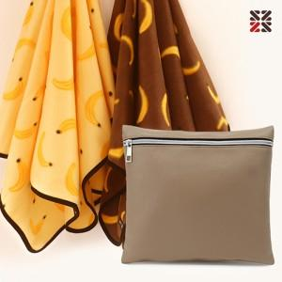

【상세/제작정보】

【인쇄/포장옵션】 | 실크 / 부직포 더스트백

【공급단가】 | 수량 | 100~
*VAT별도 | 단가

【상품 URL】 | http://www.easy1.co.kr/src/goods_detail.php?gdno=28444

